Sheet1
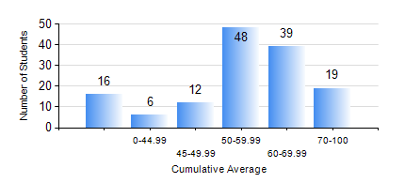
 |  |  | KWAME NKRUMAH UNIVERSITY OF SCIENCE AND TECHNOLOGY, KUMASI Department of Chemical Engineering

 |  |  | BSC. PETROCHEMICAL ENG.

 |  |  | COMPREHENSIVE RECORD OF EXAMINATION RESULTS

 |  |  | RESULTS OF YEAR 2 SECOND SEMESTER, 2022/2023 ACADEMIC YEAR

 | Sn | Course Code |  | Course Name | Credit Hours | Min. Mark | Max. Mark | Avg. Mark | Std. Dev. | No. Passed | No. Trailed | No. (Df) | No. (I) | No. (I*) | No. Tagged(I,I*,Df) | Total
 | 0. |  |  |  |  |  |  | 0 | 0 | 0 | 0 | 0 | 0 | 0 | 0 | 30
 | 1. | CHE 250 |  | STRENGTH OF MATERIALS FOR CHEMICAL ENGINEERS | 2 | 0 | 87 | 51 | 18.01 | 96 | 14 | 0 | 0 | 0 | 0 | 110
 | 2. | CHE 252 |  | CHEMICAL PROCESS CALCULATIONS II | 2 | 0 | 96 | 46 | 20.91 | 77 | 33 | 0 | 0 | 0 | 0 | 110
 | 3. | CHE 254 |  | CHEMICAL ENGINEERING THERMODYNAMICS II | 2 | 4 | 82 | 51 | 15.7 | 85 | 25 | 0 | 0 | 0 | 0 | 110
 | 4. | CHE 256 |  | HEAT TRANSPORT PROCESSES | 3 | 0 | 91 | 44 | 18.7 | 77 | 33 | 0 | 0 | 0 | 0 | 110
 | 5. | CHE 258 |  | DRAWING FOR ENGINEERS | 2 | 0 | 65 | 53 | 9.04 | 105 | 5 | 0 | 0 | 0 | 0 | 110
 | 6. | CHEM 280 |  | PRACTICAL CHEMISTRY II | 3 | 24 | 85 | 71 | 10.95 | 106 | 4 | 0 | 0 | 0 | 0 | 110
 | 7. | MATH 252 |  | CALCULUS OF SEVERAL VARIABLES | 4 | 0 | 89 | 66 | 15.64 | 105 | 5 | 0 | 0 | 0 | 0 | 110

